总体说明
1、数据上报流程：端侧打点数据 - 采集服务器 - 大数据平台
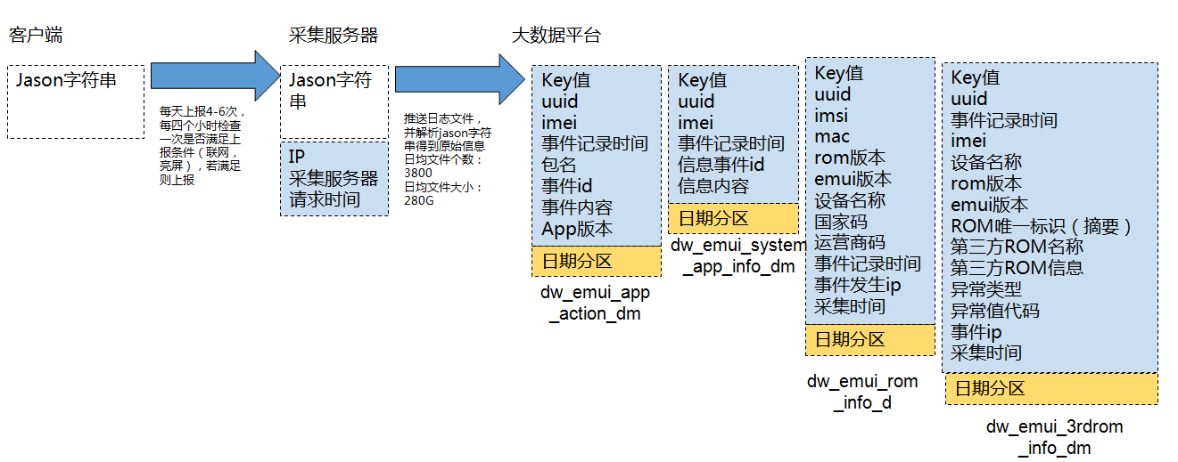 |  |  |  |  | 根据json串中不同的key值，将不同的记录解析存储在四张表中，

 |  |  |  |  | 表名 | 数据作用 | key值特征
 |  |  |  |  | dw_emui_app_action_dm | 存储APP行为数据 | AAD
 |  |  |  |  | dw_emui_rom_info_dm | 存储设备版本信息 | RID
 |  |  |  |  | dw_emui_system_app_info_dm | 存储设备系统消息 | SAID
 |  |  |  |  | dw_emui_3rdrom_info_dm | 存储安全检测类信息 | 3rdRR

3、各应用数据分布（中国）
dw_emui_app_action_dm |  |  |  |  | dw_emui_system_app_info_dm
包名 | 日均上报数据量 | 占比 | 每日活跃设备量 | 上报频率 | 消息id | 日均上报数据量 | 占比 | 日均活跃设备量
c.a.k | 3199856268 | 0.28765260567 | 32561901 | 每天上报4-6次，每四个小时检查一次是否满足上报条件（联网，亮屏），若满足则上报 | 131100 | 669520871 |  | 34484425
c.a.su | 3169872148 | 0.28495716886 | 26411543 |  | 131093 | 313621083 |  | 50893594
c.h.l | 782234527 | 0.070319345962 | 21967526 |  | 131084 | 307097686 |  | 55212163
com.huawei.systemmanager | 756615106 | 0.06801627589 | 20827531 |  | 131083 | 306849513 |  | 55214018
c.a.c | 734130807 | 0.065995039105 | 20518708 |  | 131085 | 306552524 |  | 54956312
c.a.g | 422145374 | 0.037948959731 | 20366999 |  | 131082 | 306418547 |  | 54963131
android | 413127340 | 0.037138279308 | 17752270 |  | 131095 | 306386473 |  | 54958641
com.android.server.telecom | 397058929 | 0.035693801791 | 14685845 |  | 131096 | 306305136 |  | 54957558
c.h.c | 386956981 | 0.034785682356 | 13905153 |  | 131081 | 306143408 |  | 54964158
com.android.mms | 283821779 | 0.025514294173 | 13205711 |  | 131092 | 293529538 |  | 47265153
com.android.deskclock | 116494228 | 0.010472304198 | 12340232 |  | 131080 | 270711907 |  | 45238892
c.a.s | 88261330 | 0.0079342943646 | 11095794 |  | 131079 | 270633568 |  | 45239085
com.android.incallui | 74464874 | 0.006694055326 | 8280338 |  | 131078 | 270483267 |  | 45096792
com.huawei.intelligent | 69769521 | 0.0062719643282 | 8140527 |  | 131099 | 197230772 |  | 33998240
com.huawei.android.thememanager | 63151082 | 0.005676996642 | 7625715 |  | 131077 | 189574468 |  | 74439879
com.huawei.android.totemweather | 59460051 | 0.0053451896495 | 6447185 |  | 131088 | 189177465 |  | 10656792
c.a.p | 23253512 | 0.0020903855092 | 4459768 |  | 131101 | 156724541 |  | 34923943
com.android.bluetooth | 14440523 | 0.0012981376588 | 3264027 |  | 131089 | 28643712 |  | 9388295
c.h.va | 13182637 | 0.0011850594418 | 2179999 |  | 131076 | 28202867 |  | 10889308
c.a.cl | 12154033 | 0.0010925925945 | 1555819 |  | 131090 | 25477963 |  | 15776431
com.huawei.android.hwouc | 11211778 | 0.0010078880868 | 1504578 |  | 131074 | 25093544 |  | 10287953
com.android.soundrecorder | 7815590 | 0.00070258614645 | 1451104 |  | 131075 | 24210543 |  | 8223701
com.example.android.notepad | 6206379 | 0.0005579254009 | 914721 |  | 131091 | 20627355 |  | 13374489
com.huawei.android.FloatTasks | 4994468 | 0.00044898008342 | 457441 |  | 131103 | 10323607 |  | 4781307
c.a.e | 4632345 | 0.00041642686359 | 343012 |  | 131102 | 7422560 |  | 2688195
com.huawei.android.FMRadio | 4263820 | 0.00038329808797 | 339414 |  | 131073 | 3970063 |  | 3697060
com.android.hwmirror | 1576698 | 0.00014173801886 | 264145 |  | NULL | 1098760 |  | 170107
com.qeexo.smartshot | 1174735 | 0.00010560331827 | 237101 |  | 131097 | 365506 |  | 346781
com.huawei.android.dsdscardmanager | 714261 | 6.4208788378E-05 | 153517 |  | 266516 | 127543 |  | 99525
c.h.vd | 286277 | 2.5735007481E-05 | 98353 |  | 266518 | 127542 |  | 99524
com.huawei.motionservice | 196393 | 1.7654842422E-05 | 81206 |  | 266517 | 127538 |  | 99521
com.huawei.hwmwlauncher | 175272 | 1.5756115104E-05 | 61554 |  | 266519 | 127538 |  | 99529
com.huawei.HwMultiScreenShot | 167047 | 1.5016769753E-05 | 39238 |  | 266520 | 127531 |  | 99523
com.huawei.screenrecorder | 115900 | 1.0418840841E-05 | 35834 |  | 266521 | 127526 |  | 99518
com.huawei.parentcontrol | 46519 | 4.1818476964E-06 | 5746 |  | 266522 | 127523 |  | 99524
com.huawei.trustagent | 1647 | 1.4805785069E-07 | 600 |  | 266515 | 127515 |  | 99507
com.huawei.locationsharing | 10 | 8.989547704E-10 | 1 |  | 266524 | 127513 |  | 99539
 |  |  |  |  | 266526 | 127500 |  | 99533
 |  |  |  |  | 266525 | 127480 |  | 99517
 |  |  |  |  | 266514 | 127468 |  | 99521
 |  |  |  |  | 270883 | 127461 |  | 99523
 |  |  |  |  | 262118 | 127424 |  | 99506
 |  |  |  |  | 262117 | 127368 |  | 99500
 |  |  |  |  | 262116 | 127248 |  | 99487
 |  |  |  |  | 262115 | 126915 |  | 99427
 |  |  |  |  | 262114 | 126700 |  | 99422
i |  |  |  |  | 266523 | 120676 |  | 94700
 |  |  |  |  | 131098 | 62995 |  | 54675
 |  |  |  |  | 262119 | 4252 |  | 3214

key值
4、json字符串消息样例
 |  |  | 1、json字符串按公司安全相关规定进行加密处理 2、json串主要存储app包名，事件id，事件内容详情，IP,时间等，依据打点项不同而不同

5、接入bdreporter的业务汇总
包名 | 应用名称 | 开发代表 | 是否已有打点文档 | 谁提供
com.huawei.KoBackup | 备份 | 刘治锋00234422 | #N/A | 张宏斌提供
com.huawei.kidsmode | 儿童模式 | 郭帅生00203409/马建科00173939 | #N/A | 郭
com.android.hwmirror | 华为镜子 | 张金华00185816 | #N/A | 郭
com.android.calculator2 | 计算器 | 豆双争WX321166 | #N/A | 郭
c.h.vd | 驾驶模式 | 袁浩WX246089 | #N/A | 郭
com.android.bluetooth | 蓝牙 | 郭帅生00203409/马建科00173939 | #N/A | 郭
com.huawei.phoneservice | 手机服务 | 吉昊/00302918 | #N/A | 刘宇
c.h.h | 文件管理 | 刘治锋00234422 | #N/A | 张宏斌
com.android.packageinstaller | 安装器 | 客户端 李伟生00197809，后台 甘小强00207626 | #N/A | 刘宇
com.android.contacts | 联系人 | 徐波00280834 曹峰WX301550 | #N/A | 有
com.huawei.hicare | 手机服务，海外版本 | 吉昊/00302918 | #N/A | 刘宇
com.hicloud.android.clone | 手机克隆 | 刘同兵/00246449 | #N/A | 张宏斌
com.huawei.hidisk | 文件管理 | 刘治锋00234422 | #N/A | 张宏斌
com.huawei.android.internal.app | 系统应用-系统公共控件分享框 | 怀南 00215831/朱登奎 00180854 | #N/A | 郭
com.huawei.camera | 相机 | 吴亚伟00351209 | #N/A | 有
com.huawei.parentcontrol.parent | 学生模式 | #N/A | #N/A
com.android.exchange | EXCHANGE | 任占民00138322 | #N/A | 郭
com.android.systemui | SYSTEMUI | 彭少华00190360 | #N/A | 有
com.huawei.vrservice | VR | 程丽00365619 | #N/A | 郭
com.huawei.android.airsharing | 多屏互动 | 周辉 00189054 | #N/A | 郭
com.huawei.hwstartupguide | 开机向导 | 邹勇WX322034 | #N/A | 郭
com.android.providers.contacts | 联系人（数据存储） | 徐波00280834 曹峰WX301550 | #N/A | 有
com.android.alarmclock | 时钟 | #N/A | #N/A | 郭
com.huawei.locationsharing | 位置共享 | 张金华 00185816 | #N/A | 郭
com.android.documentsui | 文档管理 | 郭帅生00203409/马建科00173939 | #N/A | 郭
com.huawei.eassistant | 小e助手 | 任占民/00138322荣耀互联网版本特有 | #N/A | 郭
com.huawei.privacymode | 隐私模式 | 0 | #N/A | 王蒙蒙
com.huawei.compass | 指南针 | 郭帅生00203409/马建科00173941 | #N/A | 郭
com.huawei.hwasm | 指纹支付（fido） | 宋瑞瑞00346908/刘艺锋l00351007 | #N/A | 有
com.android.huawei.smartkey | 智灵键 | 0 | #N/A | 王蒙蒙
c.a.m | #N/A | #N/A | #N/A
com.huawei.scanner | #N/A | 1000次以上 | #N/A
com.android.launcher.phw | #N/A | 250次 | #N/A
com.android.printspooler | #N/A | 700次 | #N/A | 石金德（202484）
c.h.ls | #N/A | 140次 | #N/A
com.huawei.android.wfdft | #N/A | 50次 | #N/A
com.huawei.android.instantshare | #N/A | 50次 | #N/A
com.huawei.trustspace | #N/A | #N/A | #N/A
com.moxiu.launcher | #N/A | 30次 | #N/A
com.teslacoilsw.launcher | #N/A | 19次 | #N/A
com.huawei.zhanhong | #N/A | 少 | #N/A

EMUI4.1已经有的字段
表名 | 字段 | 字段说明 | 字段类型 | 数据来源 | 取值范围 | 取值样例 | 何时具备（版本） | 当前用途 | 存在的问题/优化点 | 改进点
dw_emui_app_action_dm | key | json字符串中的key值 | string | 数据平台添加 | AAD |  | EMUI3.1 | 用于识别端侧数据类型为应用打点行为
 | uuid |  | string | 数据平台添加 |  |  | EMUI3.1 | 拉通作为华为设备唯一标识符
 | imei |  | string | 数据平台添加 |  |  | EMUI3.1 | 如果设备缺失uuid可将imei填充在uuid位置 | 数据存储不合理，占用资源比较大
 | record_time | 采集时间 精确到毫秒 | string | 数据平台添加 | 事件发生时刻据197001010000的毫秒数 | 1464709952020 | EMUI3.1 | 作为统计并研究用户路径的时间戳
 | package_name | 包名 | string | 数据平台添加 | 有嵌入bdreporter采集工具的apk包名，目前为36个 | com.huawei.android.hwouc | EMUI3.1 | 用于区分不同应用内发生的数据
 | event_id | 某个功能的编号 | string | 数据平台添加 | 大于65536，点击可查看已收集的apk的打点详情 | 65538 | EMUI3.1 | 用于记录事件id，统计功能点使用率，重用率，回访率
 | content | 用户事件的内容 | string | 数据平台添加 | 大于65536，点击可查看已收集的apk的打点详情 | {unlock_time:218} | EMUI3.1 | 记录事件值详情，统计与分析用户行为
 | app_version | 应用版本 | string | 数据平台添加 | APK的版本 | 4.0.0.100 | EMUI3.1 | 展现不同app版本的数据
 | pt_d | 存储日期分区 | string | 数据平台添加 | pt_d>=20140329 | 20160101 | EMUI3.1
dw_emui_system_app_info_dm | key |  | string | 数据平台添加 | SAID |  | EMUI3.1 | 用于识别端侧数据类型为设备系统信息
 | uuid |  | string | 数据平台添加 |  |  | EMUI3.1
 | imei |  | string | 数据平台添加 |  |  | EMUI3.1
 | record_time | 采集时间 精确到毫秒 | string | 数据平台添加 |  |  | EMUI3.1
 | info_id | 系统消息id | string | 数据平台添加 | 系统消息所有id列表与id含义 | 131095 | EMUI3.1 | 用于记录某信息id，统计某信息上报覆盖率
 | content | 系统消息内容 | string | 数据平台添加 | 系统消息所有id列表与id含义 | 中国电信 | EMUI3.1 | 分析用户设备基础情况，如剩余ROM,安装卸载应用
 | pt_d | 存储日期分区 | string | 数据平台添加 | pt_d>=20140329 | 20160101 | EMUI3.1
dw_emui_rom_info_dm | Key |  | string | 数据平台添加 | RID | RID | EMUI3.1 | 用于识别端侧数据类型为设备rom信息
 | Uuid |  | string | 数据平台添加 |  |  | EMUI3.1
 | Imsi | IMSI号 | string | 数据平台添加 | 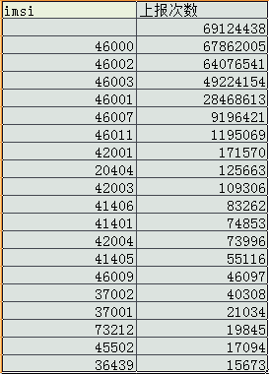 | 46000 | EMUI3.1 | 截取前三位，判断手机所属国家地区 报表中目前运营商按照imsi取，画像中使用前五位可以判断运营商
 | Mac | MAC地址 | string | 数据平台添加 | 类似：80:71:7a:3e:fd:0e |  | EMUI3.1 | 可作为设备唯一标示符
 | Imei | IMEI号 | string | 数据平台添加 |  |  | EMUI3.1
 | romver | ROM版本号 | string | 数据平台添加 | VIE-AL10C00B176等 |  | EMUI3.1 | 判断用户rom版本，根据rom版本计算在网量，升级率等 | 每日表中数量在8000万左右，有rom版本的记录为130万左右，覆盖率为啥这么低？
 | emuiver | EMUI版本 | string | 数据平台添加 | 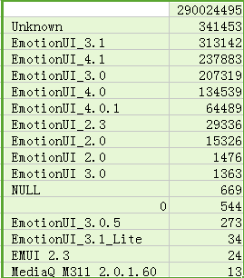 | EmotionUI_4.0.1 | EMUI3.1 | 判断用户emui版本 | 覆盖率很低，大部分为未知或者空，为啥覆盖率这么多为空，是否因为一个imei只计一次emui版本或者rom版本？ | 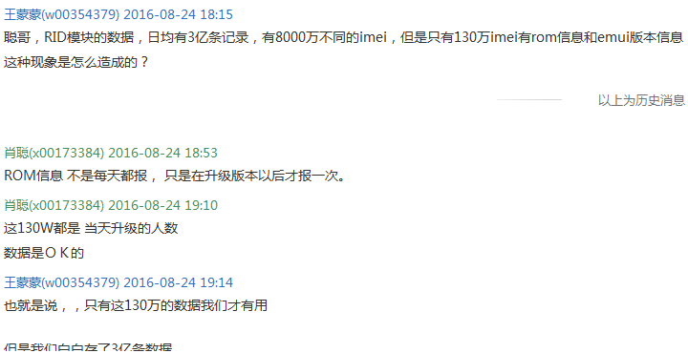
 | device_name | 设备名称 | string | 数据平台添加 | 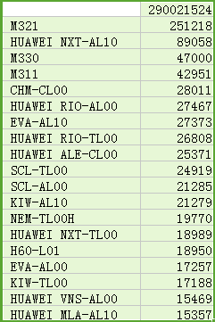 |  | EMUI3.1 | 外部型号，用于机型维度数据分析 | 每日表中数量在8000万左右，有device_name的记录为130万左右，覆盖率为啥这么低？
 | Opta | opta 国家码 | string | 数据平台添加 | 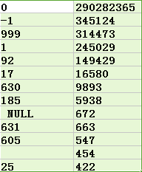 |  | EMUI3.1 | 暂时不用 | 真实性偏低，覆盖率偏低，命名规则暂不清楚
 | Optb | optb 运营商码 | string | 数据平台添加 | 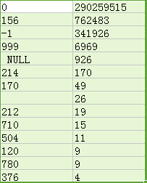 |  | EMUI3.1 | 暂时不用 | 真实性偏低，覆盖率偏低，命名规则暂不清楚
 | Event_time | 事件发生时间 精确到毫秒 | string | 数据平台添加 |  |  | EMUI3.1
 | Ip | 事件发生ip | string | 数据平台添加 | 116.7.117.63 |  | EMUI3.1
 | server_time | 采集时间 精确到毫秒 | string | 数据平台添加 | 1470049704022 |  | EMUI3.1
 | pt_d | 存储日期分区 | string | 数据平台添加 | pt_d>=20140329 | 20160101 | EMUI3.1
 |  |  |  |  |  |  | EMUI3.1
dw_emui_3rdrom_info_dm(EMUI 5.0以后，此部分数据有大部分改动，后续会更新） | key |  | string |  | 3rdRRI |  | EMUI3.1
 | uuid |  | string |  |  |  | EMUI3.1
 | imei |  | string |  | 8567835632763540 |  | EMUI3.1
 | event_time |  | string |  | 1470049704022 |  | EMUI3.1
 | device_name |  | string |  | SCL-TL00 |  | EMUI3.1 | 外部型号，用于机型维度数据分析
 | emuiver |  | string |  | EmotionUI_3.0 |  | EMUI3.1 | 判断用户emui版本 | 这个模块的emui版本和rom版本跟之前的有差别么？
 | romver |  | string |  | SCL-AL00C00B121 |  | EMUI3.1 | 判断用户rom版本，根据rom版本计算在网量，升级率等
 | md5 | ROM唯一标识（摘要） | string |  |  |  | EMUI3.1 |  | 更多第三方rom名称举例：
 | rom_3dr | 第三方ROM名称 | string |  | 第三方rom版本类别： |  | EMUI3.1 | 第三方rom名称
 | info_3dr | 第三方ROM信息 | string |  | 第三方rom版本版本名称 |  | EMUI3.1 | 第三方rom信息
 | ext_type | 异常类型 | string |  | 日均数据量 空：60条 RFS_INFO:25000条 RENEW:0 ROOT_CHECK_INFO:0 |  | EMUI4.0 | 用于区别是防灌装数据，翻新数据，解锁数据。空白表示记录的第三方rom信息
 | ext_value | 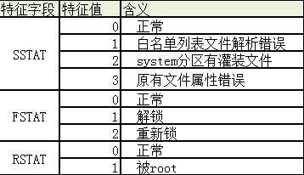 异常值代码： | string |  | 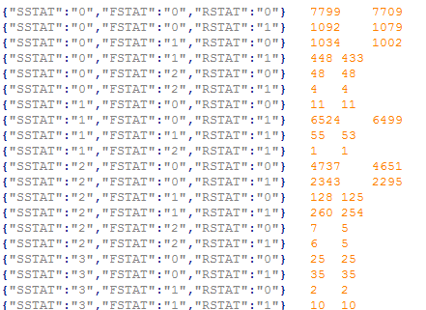 |  | EMUI4.0
 | ip |  | string |  |  |  | EMUI3.1 | 用于业务判断异常发生时的地点
 | server_time |  | string |  |  |  | EMUI3.1 | 用于业务判断异常发生时的精确时间

我补充的打点项
包名 | 包名中文名称 | id
c.a.m |  | 66091
com.android.documentsui |  |  | 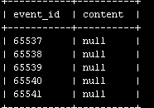
com.android.exchange |  |  | 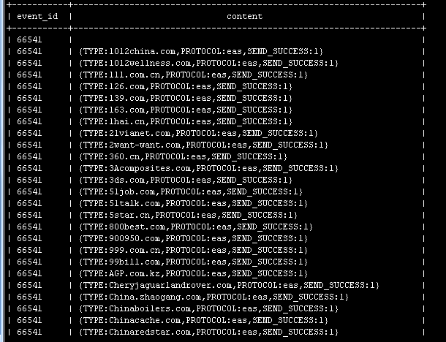
com.android.huawei.smartkey
com.android.launcher.phw
com.android.packageinstaller
com.android.printspooler
com.android.providers.contacts
com.android.systemui | 华为桌面（非华为自主开发
com.hicloud.android.clone
com.huawei.android.internal.app
com.huawei.compass | 指南针
com.huawei.eassistant
com.huawei.hicare
com.huawei.hidisk
com.huawei.hwasm
com.huawei.hwstartupguide
com.huawei.parentcontrol.parent
com.huawei.privacymode
com.moxiu.launcher
com.huawei.vrservice
com.huawei.camera
com.android.alarmclock
c.h.ls
com.teslacoilsw.launcher
com.huawei.locationsharing
com.huawei.android.wfdft
com.android.contacts
com.huawei.android.instantshare
com.huawei.zhanhong
com.huawei.scanner
com.huawei.trustspace
com.huawei.android.airsharing

